信用交易
融资融券市场交易数据统计(2024-05-09)

标的证券 | 融资融券余额（亿元） | 融资余额（亿元） | 融券余额（亿元） | 融资买入额（亿元） | 融资融券规模变化（亿元） | 融资余额增幅(‰) | 融券余额增幅(%)
统计数据 | 15,361.40 | 14,950.84 | 398.66 | 777.73 | 13.36 | 0.28 | 2.35
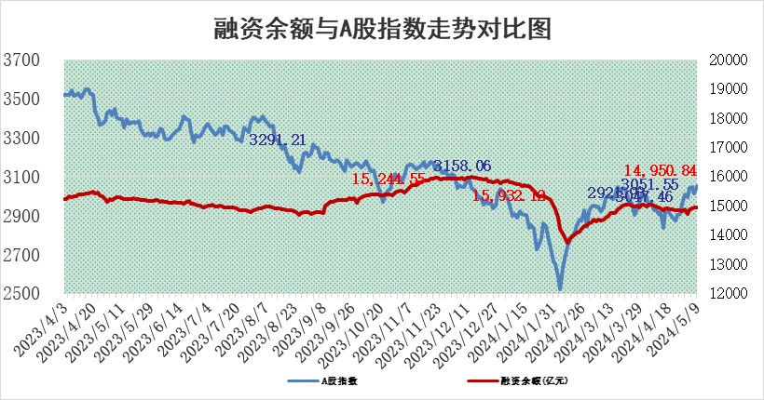

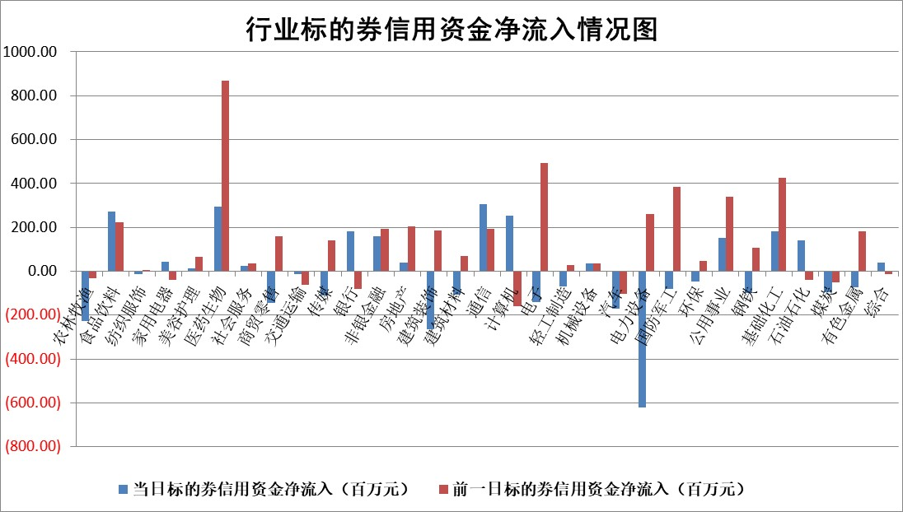

 |  |  |  |  |  |  |  | 2

 |  |  |  |  |  |  |  | 5
标的基金代码 | 标的基金简称 | 融资余额/市值(%) | 融资余额增幅(%) | 融资买入额/成交金额(%) | （融资余额净增额-融券余额净增额）/市值(‱) | 融券余额降幅(%) | ABS[（融资余额净增额-融券余额净增额）/市值净增额-1](%)
159902 | 华夏中小板ETF | 1.21 | -0.05 | 0.07 | -0.09 | -1.57 | 100.06
159915 | 易方达创业板ETF | 1.68 | -2.38 | 7488.93 | -4.15 | -1.58 | 102.20
159919 | 嘉实沪深300ETF | 0.71 | 9.50 | 10.90 | 6.04 | -3.65 | 93.96
159920 | 华夏恒生ETF | 43.75 | -0.03 | 2.42 | -1.36 | -1.47 | 100.94
159922 | 嘉实中证500ETF | 0.42 | 29.24 | 46.51 | 14.95 | 5.41 | 91.87
159925 | 南方沪深300ETF | 0.04 | -44.59 | 0.14 | -3.11 | -0.99 | 103.17
159928 | 消费ETF | 0.91 | 6.40 | 3.14 | 5.40 | -2.86 | 83.74
159934 | 易方达黄金ETF | 100.31 | -0.01 | 3.07 | -0.95 | 0.00 | 97.11
159939 | 全指信息技术ETF | 0.85 | 13.86 | 74.80 | 10.30 | 0.00 | 91.62
159940 | 全指金融地产ETF | 0.12 | -0.16 | 0.01 | -0.02 | 0.00 | 100.06
159995 | 半导体芯片ETF | 2.52 | -0.25 | 136.01 | -1.02 | -2.49 | 100.46
159997 | 天弘中证电子ETF | 2.20 | 0.26 | 0.95 | 0.56 | -1.41 | 99.60
159998 | 天弘中证计算机主题ETF | 0.62 | -2.54 | 0.26 | -3.28 | -1.27 | 102.62
510050 | 华夏上证50ETF | 3.96 | -0.11 | 113.43 | -0.77 | -9.50 | 101.09
510180 | 华安上证180ETF | 0.45 | 0.10 | 3.74 | 0.04 | -0.98 | 99.95
510880 | 华泰柏瑞红利ETF | 0.32 | -8.41 | 1.78 | -2.92 | 2.38 | 107.54
510900 | 易方达恒生H股ETF | 53.82 | -0.70 | 1.25 | -37.80 | 0.00 | 126.05
511010 | 5年期国债ETF | 8.05 | 0.20 | 0.20 | 1.64 | 0.00 | 118.67
511380 | 可转债及可交换债券ETF | 3.94 | 1.08 | 17.46 | 4.17 | -0.77 | 93.66
512000 | 全指证券ETF | 8.58 | -0.54 | 23.44 | -4.83 | -6.08 | 105.86
512010 | 沪深300医药卫生ETF | 5.74 | 0.38 | 91.23 | 1.64 | -2.35 | 97.88
512070 | 沪深300非银ETF | 2.61 | 4.25 | 77.60 | 10.55 | -1.35 | 94.07
512400 | 南方中证申万有色金属ETF | 1.52 | 5.73 | 2.56 | 7.05 | -4.53 | 97.46
512580 | 广发中证环保产业ETF | 1.11 | -1.26 | 0.12 | -1.55 | -2.45 | 100.69
512660 | 国泰中证军工ETF | 2.69 | -1.30 | 10.07 | -5.32 | -6.76 | 101.49
512800 | 华宝中证银行ETF | 13.31 | -4.51 | 0.94 | -63.14 | -1.10 | 20.61
512980 | 广发中证传媒ETF | 1.47 | 18.00 | 801.35 | 22.37 | -1.00 | 419.60
515030 | 华夏中证新能源汽车ETF | 2.36 | 1.92 | 20.56 | 3.66 | -6.74 | 98.75
515050 | 华夏中证5G通信主题ETF | 0.95 | 1.74 | 5.45 | 1.56 | -0.64 | 97.73
515070 | 华夏中证人工智能ETF | 3.40 | 3.77 | 15.25 | -1.42 | -29.68 | 100.92
标的股票比较指标 |  | 融资余额/流通A股市值(%) | 融资余额增幅(%) | 融资买入额/成交金额(%) | （融资余额净增额-融券余额净增额）/流通A股市值(‱) | 融券余额降幅(%) | ABS[（融资余额净增额-融券余额净增额）/流通A股市值净增额-1](%)
前十名标的个股 |  | 仁东控股 | 北方长龙 | 中南文化 | 北方长龙 | 振华科技 | 北自科技
 |  | 纽泰格 | 普门科技 | 科捷智能 | 万丰股份 | 航亚科技 | 丰立智能
 |  | 骏成科技 | 西部黄金 | 奋达科技 | 华安鑫创 | 美诺华 | 铭普光磁
 |  | 雅博股份 | 联合化学 | 皖仪科技 | 联合化学 | 东方锆业 | 艾力斯
 |  | 万丰股份 | 迈普医学 | 青松建化 | 惠柏新材 | 信雅达 | 同星科技
 |  | 中研股份 | 星宇股份 | 林洋能源 | 广康生化 | 西王食品 | 青木股份
 |  | 阿尔特 | 腾达科技 | 德尔未来 | 腾达科技 | 宇邦新材 | 德尔玛
 |  | 福星股份 | 红星发展 | 天虹股份 | 中科磁业 | 通化东宝 | 亚华电子
 |  | 华安鑫创 | 科源制药 | 蓝盾光电 | 豪恩汽电 | 华贸物流 | 盛景微
 |  | 万得凯 | 惠柏新材 | 哈铁科技 | 共同药业 | 中国重汽 | 北斗星通
后十名标的个股 |  | 傲农生物 | 山西路桥 | 国联证券 | 倍轻松 | 苏州高新 | 金鹰重工
 |  | 超华科技 | 倍轻松 | 普利制药 | 喜悦智行 | 智明达 | 新城控股
 |  | 华微电子 | 东峰集团 | 济民医疗 | 山东矿机 | 博迈科 | 恩威医药
 |  | 证通电子 | 峰岹科技 | 东旭光电 | 航天环宇 | 达瑞电子 | 信雅达
 |  | 爱康科技 | 三角防务 | 利源股份 | 北自科技 | 翔楼新材 | 晓程科技
 |  | 长江健康 | 达嘉维康 | 东旭蓝天 | 达嘉维康 | 雅博股份 | 广和通
 |  | 亿利洁能 | 山东矿机 | 瑞联新材 | 东峰集团 | 楚天高速 | 众智科技 | ;
 |  | 江苏阳光 | 玲珑轮胎 | 威创股份 | 招标股份 | 中通客车 | 神州数码
 |  | 迪马股份 | 常铝股份 | 傲农生物 | 山西路桥 | 霍莱沃 | 欧圣电气
 |  | 贵州百灵 | 美农生物 | 超华科技 | 东方锆业 | 东北证券 | 腾达科技
说明：1.以上普通交易数据和信用交易数据皆以交易日收盘后数据为基准；2.上述标的证券总数据只计算标的证券市场总数据，不包括从标的证券中调出去标的证券数据，所以与交易所公布的总值略有不同； 3.上述行业采用申万一级行业分类；4.以上标的基金和标的个股中比较的6个指标值中：前5个（从左至右）为正向指标，值越大排名越靠前；第6个为逆向指标，值越小，排名越靠前；5.第6个指标中ABS[]表示求绝对值，其主要用于考量信用资金相对净流入对股价相对净变化的贡献程度；6.数据来源：wind，交易所。

 | 证券代码 | 新增融资余额 | 融资买入额 | 融资买入增幅前10
远大智能 | 002689 | 28175353 | 42268582 | 199%
亚太股份 | 002284 | 21555247 | 34242865 | 82%
赛诺医疗 | 688108 | 72122899 | 101076547 | 78%
湖南发展 | 000722 | 66023557 | 137112987 | 75%
柘中股份 | 002346 | 14584119 | 36845980 | 58%
国城矿业 | 000688 | 24683149 | 48240585 | 54%
兆新股份 | 002256 | 1985058 | 4066269 | 52%
凯美特气 | 002549 | 33806472 | 61340055 | 52%
华昌达 | 300278 | 13474542 | 19303225 | 48%
新华联 | 000620 | 27311937 | 39201759 | 43%

 | 证券代码 | 新增融资余额 | 融资买入额 | 融资买入增幅前10
兔宝宝 | 002043 | 73310337 | 89923983 | 334%
捷昌驱动 | 603583 | 26026415 | 31686727 | 262%
湘财股份 | 600095 | 94196837 | 132280449 | 252%
中谷物流 | 603565 | 49103883 | 60098371 | 234%
中青宝 | 300052 | 24215352 | 31377809 | 98%
顾家家居 | 603816 | 138518545 | 188424210 | 78%
喜临门 | 603008 | 31503289 | 48351944 | 77%
财信发展 | 000838 | 10831830 | 17666790 | 74%
苏州银行 | 002966 | 10578096 | 19143736 | 72%
金诚信 | 603979 | 23858538 | 36098133 | 60%

